Sheet1
注：1．可参照表中第12栏数据选择攻丝前的麻花钻直径。
2．螺纹收尾长度(V)为3.47P。
3．O.D.是英文管子外径(outside diameter)的缩写。
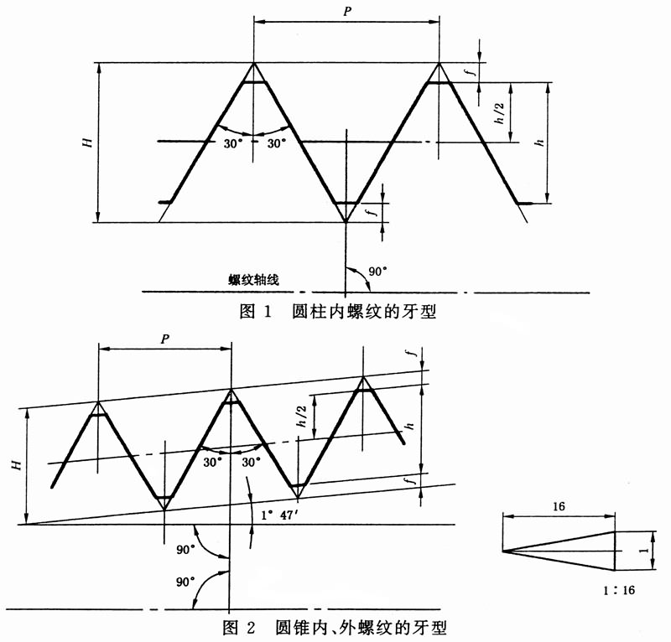

螺纹的尺寸代号 | 25.4mm内所包含的牙数n | 螺距P | 牙高h | 基准平面内的基本直径 |  |  | 基准距离L1 |  | 装配余量L3 |  | 外螺纹小端面内的基本小径
 |  |  |  | 大径d=D | 中径d2=D2 | 小径d1=D1
 |  | mm |  |  |  |  | 圈数 | mm | 圈数 | mm | mm
1/16 | 27 | 0.941 | 0.752 | 7.894 | 7.142 | 6.389 | 4.32 | 4.064 | 3 | 2.822 | 6.137
1/8 | 27 | 0.941 | 0.752 | 10.242 | 9.489 | 8.737 | 4.36 | 4.102 | 3 | 2.822 | 8.481
1/4 | 18 | 1.411 | 1.129 | 13.616 | 12.487 | 11.358 | 4.1 | 5.785 | 3 | 4.233 | 10.996
3/8 | 18 | 1.411 | 1.129 | 17.055 | 15.926 | 14.797 | 4.32 | 6.096 | 3 | 4.233 | 14.417
1/2 | 14 | 1.814 | 1.451 | 21.224 | 19.772 | 18.321 | 4.48 | 8.128 | 3 | 5.443 | 17.813
3/4 | 14 | 1.814 | 1.451 | 26.569 | 25.117 | 23.666 | 4.75 | 8.618 | 3 | 5.443 | 23.127
1 | 11.5 | 2.209 | 1.767 | 33.228 | 31.461 | 29.694 | 4.6 | 10.16 | 3 | 6.626 | 29.06
1.25 | 11.5 | 2.209 | 1.767 | 41.985 | 40.218 | 38.451 | 4.83 | 10.668 | 3 | 6.626 | 37.785
1.5 | 11.5 | 2.209 | 1.767 | 48.054 | 46.287 | 44.52 | 4.83 | 10.668 | 3 | 6.6226 | 43.853
2 | 11.5 | 2.209 | 1.767 | 60.092 | 58.325 | 56.558 | 5.01 | 11.065 | 3 | 6.626 | 55.867
2.5 | 8 | 3.175 | 2.54 | 72.699 | 70.159 | 67.619 | 5.46 | 17.335 | 2 | 6.35 | 66.535
3 | 8 | 3.175 | 2.54 | 88.608 | 86.068 | 83.528 | 6.13 | 19.463 | 2 | 6.35 | 82.311
3.5 | 8 | 3.175 | 2.54 | 101.316 | 98.776 | 96.236 | 6.57 | 20.86 | 2 | 6.35 | 94.932
4 | 8 | 3.175 | 2.54 | 113.973 | 111.433 | 108.893 | 6.75 | 21.431 | 2 | 6.35 | 107.554
5 | 8 | 3.175 | 2.54 | 140.952 | 138.412 | 135.872 | 7.5 | 23.812 | 2 | 6.35 | 134.384
6 | 8 | 3.175 | 2.54 | 167.792 | 165.252 | 162.712 | 7.66 | 24.32 | 2 | 6.35 | 161.191
8 | 8 | 3.175 | 2.54 | 218.441 | 215.901 | 213.361 | 8.5 | 26.988 | 2 | 6.35 | 211.673
10 | 8 | 3.175 | 2.54 | 272.312 | 269.772 | 267.232 | 9.68 | 30.734 | 2 | 6.35 | 265.311
12 | 8 | 3.175 | 2.54 | 323.032 | 320.492 | 317.952 | 10.88 | 34.544 | 2 | 6.35 | 315.793
14 O.D. | 8 | 3.175 | 2.54 | 354.904 | 352.364 | 349.824 | 12.5 | 39.688 | 2 | 6.35 | 347.345
16 O.D. | 8 | 3.175 | 2.54 | 405.784 | 403.244 | 400.704 | 14.5 | 46.038 | 2 | 6.35 | 397.828
18 O.D. | 8 | 3.175 | 2.54 | 456.565 | 454.025 | 451.485 | 16 | 50.8 | 2 | 6.35 | 448.31
20 O.D. | 8 | 3.175 | 2.54 | 507.246 | 504.706 | 502.166 | 17 | 53.975 | 2 | 6.35 | 498.792
24 O.D. | 8 | 3.175 | 2.54 | 608.608 | 606.068 | 603.528 | 19 | 60.325 | 2 | 6.35 | 599.758

